分析
「2017年度投資関連コスト比較調査」では、賃金上昇率は、2014年以降2％前後の経済成長が続くEU（西欧、中・東欧）では景気回復を反映してほとんどの都市でプラスとなった。また、ロシア・CISでは特に高い伸びを示した。賃金水準をみると、西欧が依然として高く、中・東欧やロシア・CISとは大きな差がある。税制については、英国、フランス、イタリアなどで法人税が引き下げられた。
＜2都市を除いて賃金上率は前年比プラス＞
2016年度の名目賃金上昇率は、EU経済の成長（2015年2.0％、2016年2.3％）に伴う景気回復により、西欧（10ヵ国・10都市）ではストックホルム（スウェーデン）の2.7％を筆頭に多くの都市において前年比でプラスとなったが、2016年の伸び率を上回った都市は4都市だった。また、ブリュッセル（ベルギー）およびバルセロナ（スペイン）ではマイナス0.4％で、賃金上昇率が0％台に留まった2015年から2年連続で賃金水準が伸びなかった。他方、中・東欧（7カ国・7都市）では、最も高いブカレスト（ルーマニア）は9.9％、最も低いブラチスラバ（スロバキア）でも3.3％で、全7都市で2016年の伸び率を上回り西欧に比べて賃金上率が高い結果となった。中・東欧各国では、ここ数年の間に失業率が大きく低下し、2017年11月にはチェコ2.5％、ハンガリー4.0％、ポーランド4.6％、ルーマニア4.9％とEU平均（7.3％）を大きく下回る国が多い。労働者不足や好調な経済状況を背景とする最低賃金の引き上げなどにより、製造拠点として発展してきた中・東欧各国では賃金上昇が続いている。ロシア・CIS(2カ国・4都市)では、タシケント（ウズベキスタン）の15.0％からウラジオストク（ロシア）の7.2％まで、中・東欧よりも更に高い上昇率の水準となった。

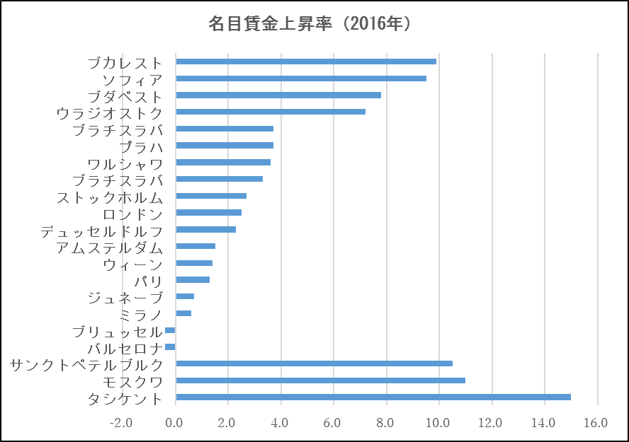
単位：%

＜ジュネーブの賃金水準が最高＞
中・東欧やロシアCISの賃金上昇率は西欧を大きく上回るものの、賃金水準の格差は依然大きい。西欧のワーカー月額賃金は、ジュネーブ（スイス）が5,641ユーロと最も高く、ブリュッセル（ベルギー）3,493ユーロ、ストックホルム（スウェーデン）3,100ユーロが続いた。その他の西欧でも、おおよそ2,000ユーロ台となった。中・東欧では、2004年に一早くEUに加盟し同地域内では賃金水準が高い「ヴィシェグラード4ヵ国」と呼ばれるポーランド、チェコ、スロバキア、ハンガリーでは800～1,000ユーロ台となった。他方、EU未加盟であるセルビアの首都ベオグラードでは300ユーロ台で中・東欧域内でも大きな差がある。ロシア・CISでは、200～1,000ユーロ台となった。

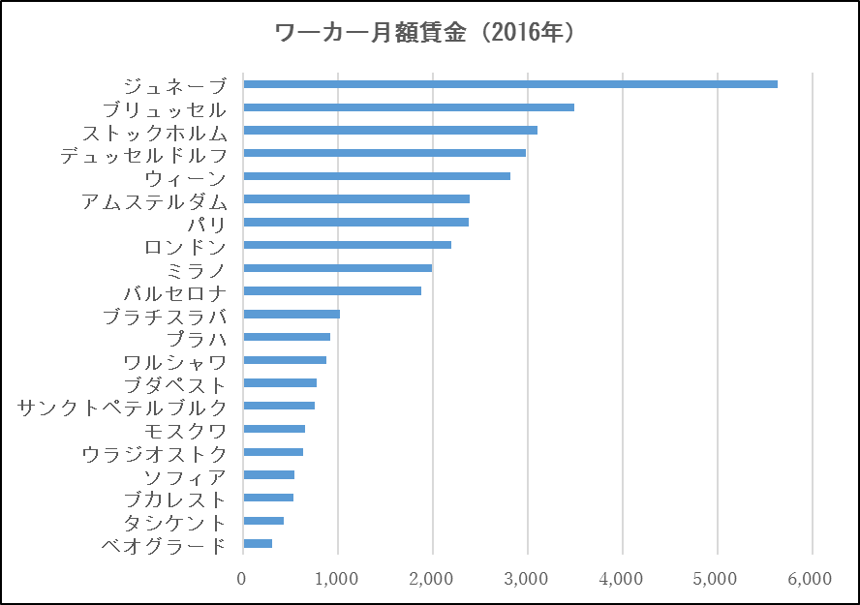
単位：ユーロ

＜ガソリン代は西欧、中・東欧で大差なし＞
日本から各都市への40フィートコンテナ1本の輸送費（日本：横浜港、欧州側：原則、各都市最寄り港）については、西欧、中・東欧、ロシア・CISともに2,000～3,000ユーロ台が中心だった。荷揚げ港からの陸送の距離が長い内陸のジュネーブ（スイス）やウィーン（オーストリア）、ブラチスラバ（スロバキア）、タシケント（ウズベキスタン）は3,000ユーロ台であった一方、ロンドン（英国）やアムステルダム（オランダ）など港に近い都市では2,000ユーロ前後と低かった。なお、ガソリン代（レギュラー、1リットル）は西欧各都市では1.2～1.5ユーロ、中・東欧では1.0～1.3ユーロと大差がなかったが、ロシア・CISでは0.5ユーロ台と欧州の1/2～1/3の水準だった。
＜西欧主要国で法人所得税引き下げの動き＞
税制に関しては、一部の国で法人所得税が引き下げられ、2017年に新税率の適用が開始された。英国では税率を1％引き下げ19％に、イタリアでは3.5％引き下げ24％となった。また、フランスでは現在33.3％の法人所得税を2020年までに28％に段階的に引き下げるが、2017年は売上5,000万ユーロ未満の企業については所定の課税対象利益への税率を28％とした。ポーランドでも、基本税率は19％だが、前年度の売上が120万ユーロ未満の企業等に対して15％の税率を適用するなど、対象を限定して税率を下げたケースもみられた。

